Sammanfattning
 | Namn: Nantes Linje 4
Stadens Utformning
 | Parameter | Poäng | Max P |  | Stadens Utformning | 11.532420219 | 0.13455281295
 | Samplanering | 2 | 2 |  | Kollektivtrafikens infrastruktur | 44.176826328 | 0.51542660924
 | Genhet | 2.0 | 3 |  | Fordon och stödsystem | 17 | 0.19834499409
 | Hållplatsavstånd | 2.6 | 5 |  | Trafikering | 13 | 0.15167558372
 | Tvära kurvor | 1.3 | 3
 | Barriäreffekt | 3.0 | 3
 | Cykelstråk | 2.0 | 2 |  | Stadens Utformning | 12
 | Anslutningar till hållplatser | 0.7 | 2 |  | Stadens Utformning pot | 8
 | Totalt | 11.5 | 20.0 | 0.57662101096 | Kollektivtrafikens infrastruktur | 44
Kollektivtrafikens infrastruktur |  |  |  |  | Kollektivtrafikens infrastruktur pot | 2
 | Parameter | Poäng | Max P |  | Fordon och stödsystem | 17
 | Busskörfält eller bussgata | 6.9 | 8 |  | Fordon och stödsystem pot | 3
 | Busskörfältens placering | 4.0 | 4 |  | Trafikering | 13
 | Annan användning av busskörfälten | 2.8 | 3 |  | Trafikering pot | 1
 | Utfarter i busskörfält | 2.0 | 2
Nantes Linje 4, 85,7 p
 | Gatuparkering | 3.0 | 3
 | Farthinder | 3.0 | 3
 | Bussprioritet i korsningar | 7.0 | 7
 | Svängande trafik som korsar bussens körväg | 3.0 | 3
 | Hållplatstyper och plant insteg | 9.8 | 10
 | Utrustning på hållplatser | 2.6 | 3
 | Totalt | 44.2 | 46.0 | 0.96036578975
Fordon och stödsystem
 | Parameter | Poäng | Max P
 | Identitet | 4.0 | 4
 | Realtidsinformation | 4.0 | 4
 | Påstigning i alla dörrar | 9.0 | 10
 | Regularitetsstöd | 0.0 | 2
 | Totalt | 17.0 | 20 | 0.85
Trafikering
 | Parameter | Poäng | Max P
 | Turtäthet dagtid | 3 | 4
 | Turtäthet kvällar och helger | 4 | 4
 | Öppetider vardag | 3 | 3
 | Öppetider helg | 3 | 3
 | Totalt | 13 | 14 | 0.92857142857
 | Summa | 87.7 | 100.0

 | Parametrar | Faktisk poäng | Skillnad | tot
 | 25. Öppetider helg | 3 | 0 | 3
 | 24. Öppetider vardag | 3 | 0 | 3
 | 23. Turtäthet kvällar och helger | 4 | 0 | 4
 | 22. Turtäthet dagtid | 3 | 1 | 4
 | 21. Regularitetsstöd | 0 | 2 | 2
 | 20. Påstigning i alla dörrar | 9 | 1 | 10
 | 19. Realtidsinformation | 4 | 0 | 4
 | 18. Identitet | 4 | 0 | 4
 | 17. Utrustning på hållplatser | 2.6428571429 | 0.35714285714 | 3
 | 16. Hållplatstyper och plant insteg | 9.8275862069 | 0.1724137931 | 10
 | 15. Svängande trafik | 3 | 0 | 3
 | 14. Bussprioritet i korsningar | 7 | 0 | 7
 | 13. Farthinder | 3 | 0 | 3
 | 12. Gatuparkering | 3 | 0 | 3
 | 11. Utfarter i busskörfält | 2 | 0 | 2
 | 10. Annan användning av busskörfälten | 2.85 | 0.15 | 3
 | 9. Busskörfältens placering | 4 | 0 | 4
 | 8. Busskörfält eller bussgata | 6.8563829787 | 1.1436170213 | 8
 | 7. Anslutningar till hållplatser | 0.67857142857 | 1.3214285714 | 2
 | 6. Cykelstråk | 2 | 0 | 2
 | 5. Barriäreffekt | 3 | 0 | 3
 | 4. Tvära kurvor | 1.26443769 | 1.73556231 | 3
 | 3. Hållplatsavstånd | 2.5714285714 | 2.4285714286 | 5
 | 2. Genhet | 2.0179825291 | 0.98201747086 | 3
 | 1. Samplanering | 2 | 0 | 2

Kollektivtrafikens infrastruktu
 |  |  |  |  |  | Start Porte de Vertou |  |  |  |  | Start Foch Cathedrale
Busskörfält eller bussgata | Poäng tot | Antal | Viktning med | Poäng |  | Annan användning | Mittförlagd | Typ av körfält | Avstånd | Skillnad | Annan användning | Mittförlagd | Typ av körfält | Avstånd | Skillnad
Fysiskt separerade busskörfält (till exempel med kantsten eller refug mellan busskörfält och övriga körfält) eller bussgata | 8 | 10143 | 0.77 | 6.1659574468 |  |  | x | Fysisk | 696 | 696 |  |  | Blandtrafik | 86 | 86
Visuellt markerade busskörfält med avvikande färg och heldragen linje, men ingen fysisk separering | 6 | 1343 | 0.10 | 0.6123100304 |  |  |  | Blandtrafik | 867 | 171 |  | x | Fysisk | 183 | 97
Busskörfält avgränsade endast med målad linje | 4 | 257 | 0.02 | 0.07811550152 |  |  | x | Visuell | 1110 | 243 |  |  | linje | 440 | 257
Blandtrafik | 0 | 1417 | 0.11 | 0 |  |  |  | Blandtrafik | 1290 | 180 |  | x | Fysisk | 1150 | 710
 | Tot | 13160 | Summa | 6.9 |  |  | x | Fysisk | 1770 | 480 |  | x | Visuell | 1350 | 200
 |  |  |  |  |  |  |  | Blandtrafik | 1920 | 150 |  | x | Fysisk | 2200 | 850
 |  | 0 |  |  |  |  | x | Visuell | 2060 | 140 |  | x | Visuell | 2510 | 310
 |  | 13160 |  |  |  |  | x | Fysisk | 5160 | 3100 |  | x | Fysisk | 4490 | 1980
 |  |  |  |  |  |  | x | Visuell | 5340 | 180 |  |  | Blandtrafik | 4630 | 140
 |  | Blandtrafik |  |  |  |  | x | Fysisk | 6070 | 730 |  | x | Visuell | 4750 | 120
 |  | Visuell |  |  |  |  |  | Blandtrafik | 6320 | 250 |  | x | Fysisk | 5390 | 640
 |  | linje |  |  |  |  | x | Fysisk | 6430 | 110 |  |  | Blandtrafik | 5680 | 290
 |  | Fysisk |  |  |  |  |  | Blandtrafik | 6580 | 150 |  | x | Visuell | 5830 | 150
 |  |  |  |  |  |  |  |  |  |  |  | x | Fysisk | 6580 | 750

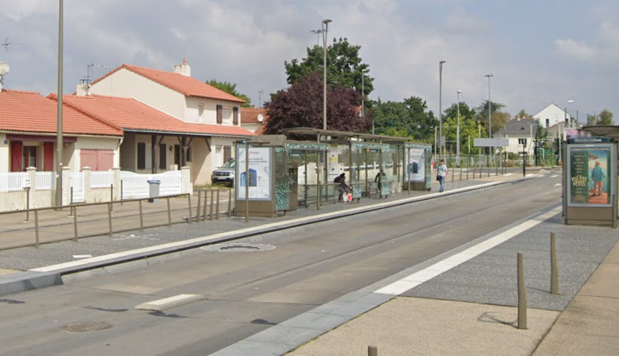
Busskörfältens placering | Poäng tot | Antal | Viktas med | poäng
Mittförlagda busskörfält eller bussgata (egen bussgata eller busskörfält där båda riktningarna är samlade vid sidan av övriga körfält) | 4 | 1 | 1.00 | 4
Busskörfält i körbanekant (yttre körfält, utmed kantsten eller gatuparkering) | 0 |  | 0.00 | 0
 |  |  | Summa | 4

Annan användning av busskörfälten (max 3 p) | Poäng tot | Antal | Viktas med | Poäng
Endast bussar (och utryckningsfordon) tillåts | 3 |  | 0.95 | 2.85
Blandtrafik eller busskörfält där cykel eller taxi tillåts | 0 |  | 0
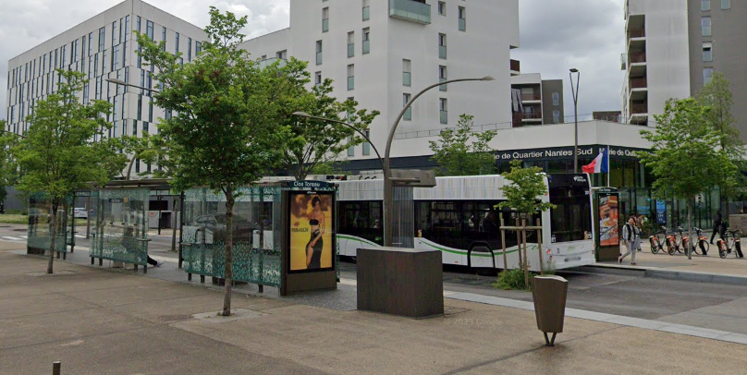
 |  |  | Summa | 2.85

Utfarter i busskörfält (max 2 p) | Poäng tot | Antal | Viktas med | Poäng
Inga | 2 |  | 0 | 2
0,25 per kilometer i genomsnitt | 1 |  |  | 0
0,5 per kilometer eller fler | 0 |  |  | 0
 |  |  | Summa | 2

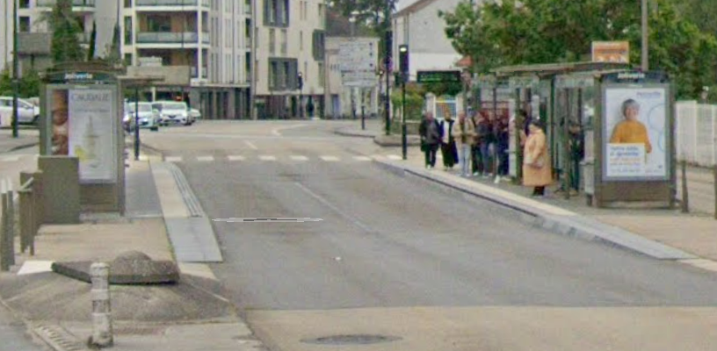
Gatuparkering (max 3 p) | Poäng tot | Antal | Viktning med | Poäng
Inga | 3 |  | 0.00 | 3
0,33 per kilometer i genomsnitt | 2 |  |  | 0
0,67 per kilometer | 1 |  |  | 0
1,00 per kilometer eller tätare | 0 |  |  | 0
 |  |  | Summa | 3.0

Farthinder (max 3 p) | Poäng tot | Antal | Viktning med | Poäng
Inga | 3 |  | 0.00 | 3
0,17 per kilometer i genomsnitt | 2
0,33 per kilometer | 1
0,50 per kilometer eller tätare | 0
 |  |  | Summa | 3.0

Bussprioritet i korsningar (max 7 p) | Poäng | Antal | Viktas med | Poäng
Signalprioritet för busstrafiken införs eller bibehålls | 7 |  |  | 7
Ingen signalprioritet eller bussar på aktuell linje har väjningsplikt | 0
 |  |  | Summa | 7

Svängande trafik som korsar bussens körväg (max 3 p) | Poäng tot | Antal | Viktning med | Poäng
Förekommer ej | 3 |  | 0.00 | 3
0,67 per kilometer i genomsnitt | 2
1,33 per kilometer | 1
2,00 per kilometer eller tätare | 0
 |  |  | Summa | 3.0
*Gäller endast där det är busskörfält, ej i blandtrafik. Så endast där valig trafik korsar ett busskörfält.

Hållplatstyper och plant insteg (max 10 p) | Poäng tot | Antal | Viktning med | Poäng
Stopphållplats med plant insteg utan bussnigning: "spårvagnsplattform", ca 30 cm hög och utskjutande (så kallad klack eller perrongutvidgning) eller med an-nan utrustning för att minimera horisontellt avstånd mellan buss och plattform | 10 | 28 | 0.97 | 9.6551724138 | Spårvagn | Majoriteten av hållplatserna är utformade likt ett spårvägsprojekt. Hög perrong samt klack
Stopphållplats med utskjutande plattform (så kallad klack eller perrongutvidg-ning) eller annan utrustning för att minimera horisontellt avstånd mellan buss och plattform | 8 | 0 | 0.00 | 0 | Midjeplattform
Stopphållplats | 5 | 1 | 0.03 | 0.1724137931 | Vanlig utan ficka
Fickhållplats (bussen måste göra minst en sidoförflyttning för att komma in eller ut från hållplatsen) | 0 | 0 | 0.00 | 0
 |  |  | Summa | 9.8

Utrustning på hållplatser (max 3 p) | Poäng tot | Antal | Viktning med | Poäng
Väderskydd, sittplatser och belysning finns – väntyta under tak motsvarande hela fordonets längd (eller åtminstone motsvarande avståndet mellan främsta och bakersta dörr) | 3 | 23.00 | 0.82 | 2.4642857143
Väderskydd, sittplatser och belysning finns – väntyta under tak motsvarande minst halva fordonets längd | 2 | 1.00 | 0.04 | 0.071428571429
Väderskydd, sittplatser och belysning finns – väntyta under tak motsvarande mindre än halva fordonets längd | 1 | 3.00 | 0.11 | 0.10714285714
Väderskydd, sittplatser eller belysning saknas | 0 | 1.00 | 0.04 | 0
 |  | Summa | 1 | 2.6

